상품제안서
키친필 코리아 팟 내열뚝배기 3호 | 상품코드: S40946

 |  |  |  |  |  |  | 02-713-8555 | www.synergygift.co.kr
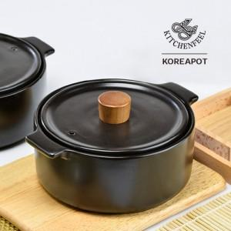

【상세/제작정보】

【인쇄/포장옵션】 | 라벨지스티커 / 1p기본케이스

【공급단가】 | 수량 | 30~ | 100~ | 300~ | 500~ | 1,000~
*VAT별도 | 단가 | 21,120원 | 20,290원 | 19,960원 | 19,630원 | 18,810원

【상품 URL】 | https://www.synergygift.co.kr:443/src/goods_detail.php?gdno=40946

